产品数据
型号 | KM-118ME

产品图 | 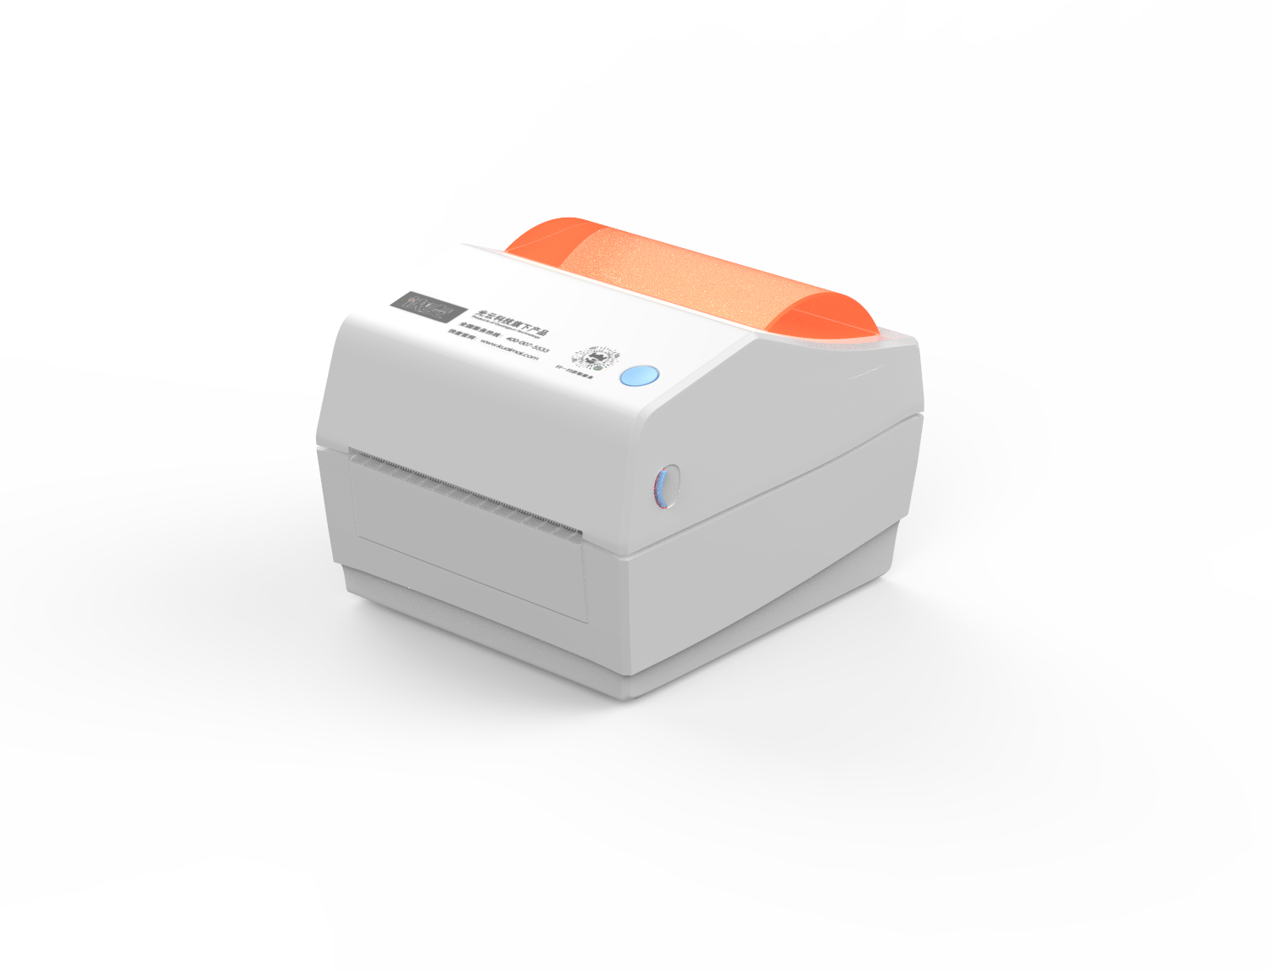
细节图1 | 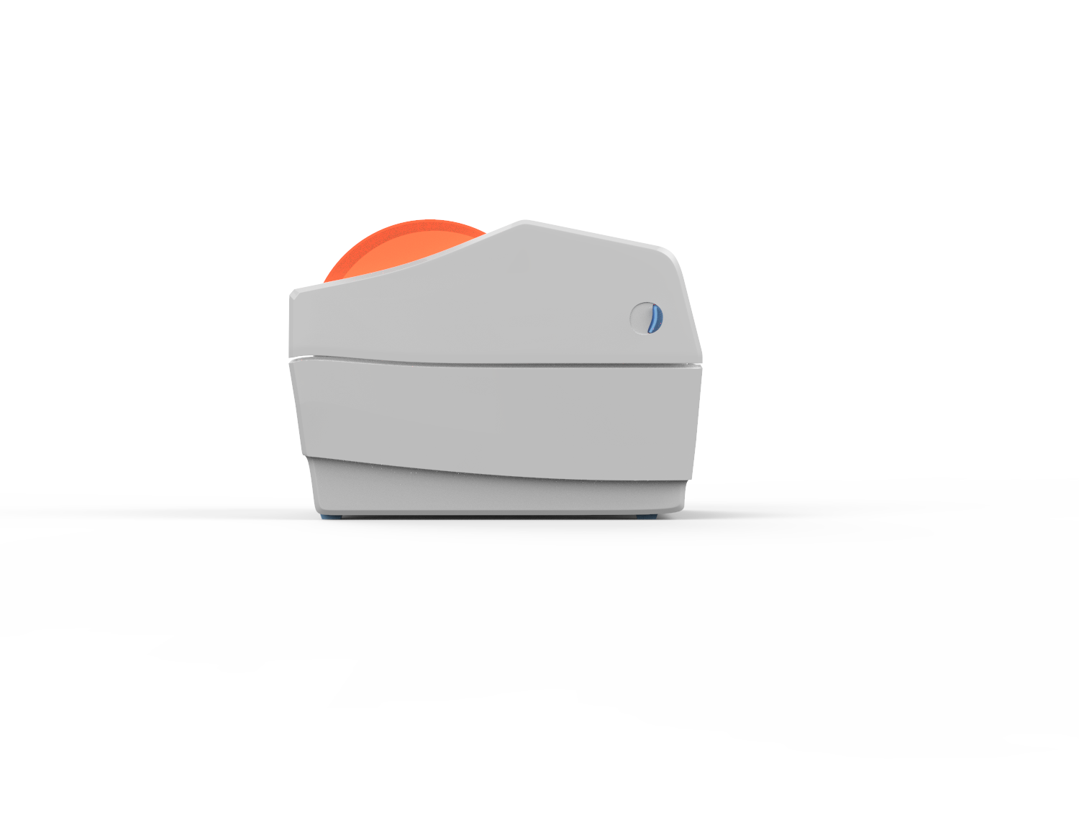
细节图2 | 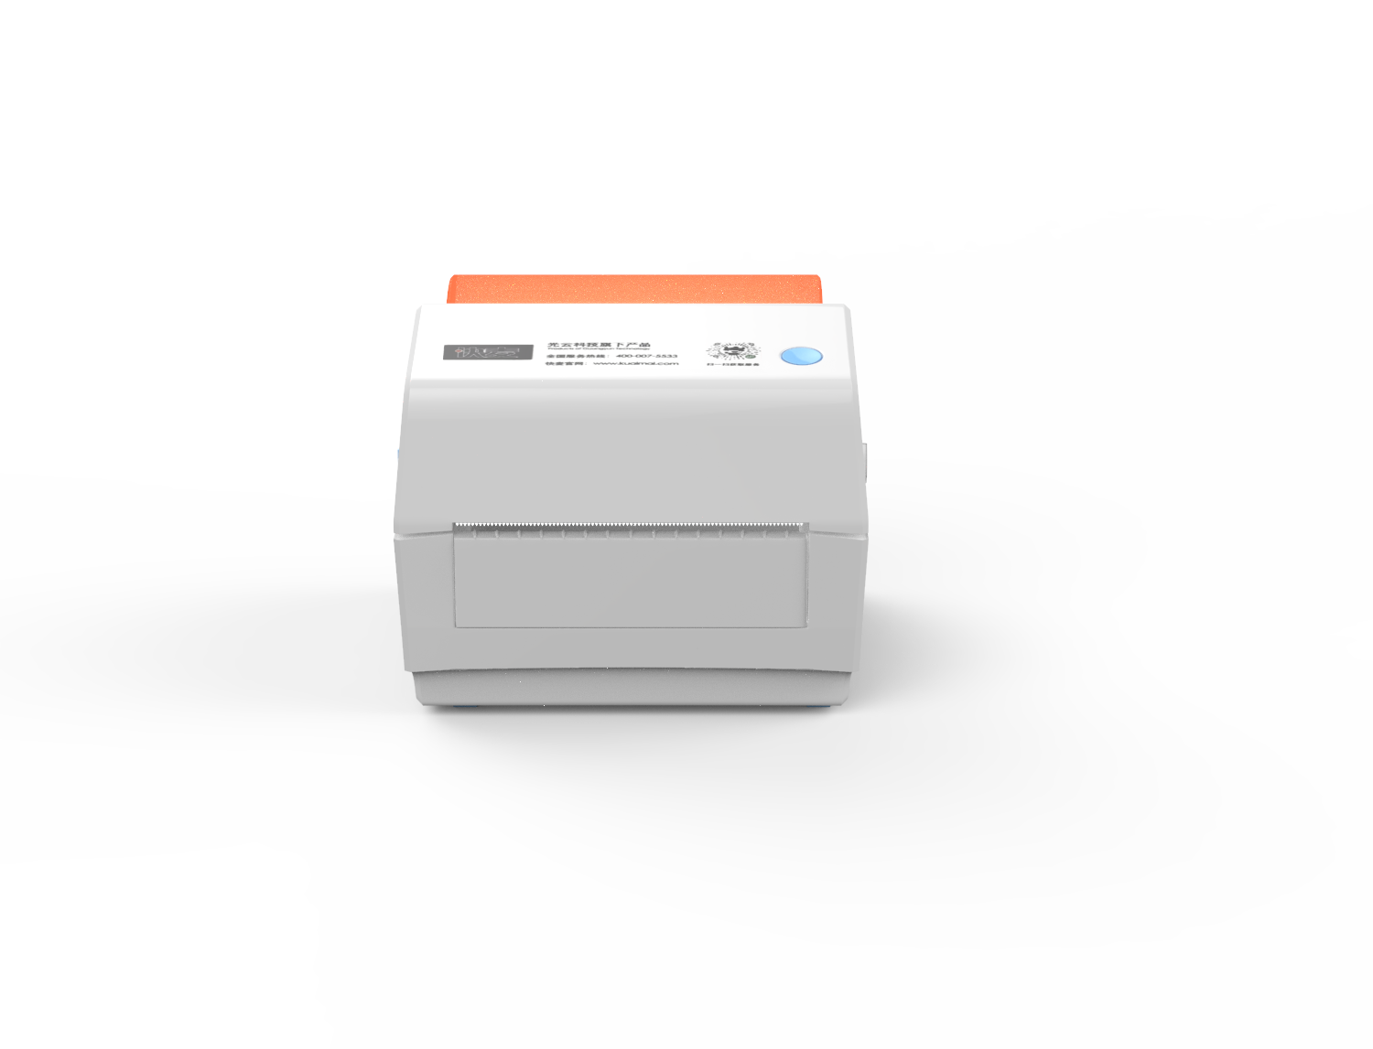
细节图3
细节图4 | 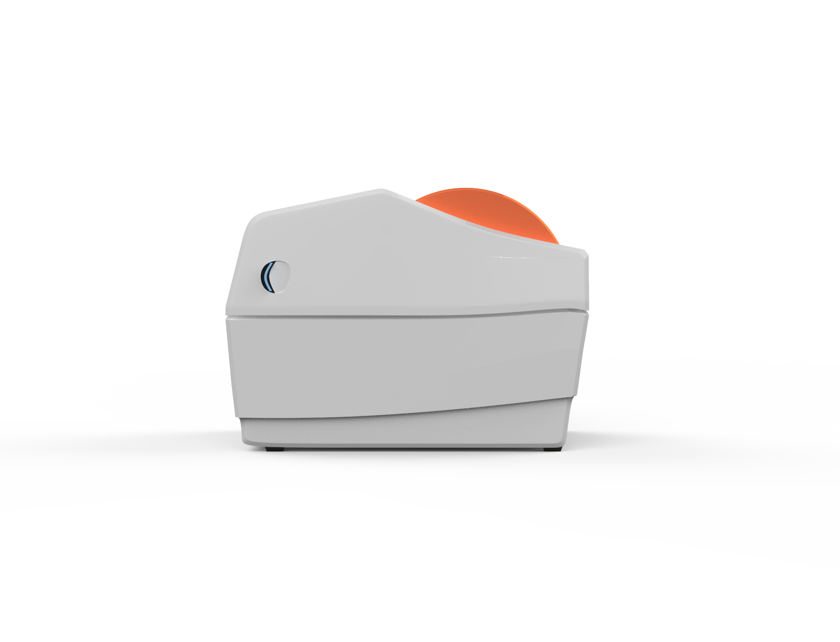

特点1 | 免安装驱动、异地远程打印、多人跨端打印、支持多个系统
特点2 | 普通用户：番茄标签 + 快麦云打印机
特点3 | 第三方软件用户：快麦云打印机无需开发支持所有软件
特点4 | 企业开发者：支持 SaaS 对接、免费 API 接口

场景1 | 仓|仓储
场景2 | 物|物流
场景3 | 零|零售

